25-11-2023 1- GAF MATIN
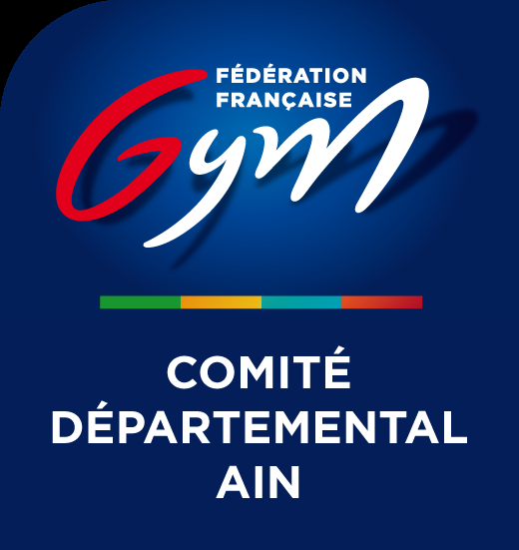

Ordre de passage nominatif - GAM GAF 01 DEPT INDIV du 25/11/2023 au 26/11/2023 - GEX

25/11/2023

GAF MATIN

GAF REGION - 10:00

Subdvision 1 : 10:00 - 11:28
Categories: Regionale 10-11 ans GAF,Regionale 12-13 ans GAF
Rotation 1
F1 SAUT | F2 BARRES ASYMÉTRIQUES | F3 POUTRE | F4 SOL
Regionale 12-13 ans GAF | Regionale 10-11 ans GAF | Regionale 12-13 ans GAF | Regionale 10-11 ans GAF
Adèle ATMANI | Maelia PORTAL | Poppy BROWN | Romane TANCHETTE
SEREINE MONTLUEL | BELLEY GYM | AVENIR GESSIEN DE THOIRY | ECOLE GYMNIQUE DE JASSANS
Regionale 10-11 ans GAF | Regionale 10-11 ans GAF | Regionale 10-11 ans GAF | Regionale 12-13 ans GAF
Léna COURTAUT | Miley MATHANT | Liav LEVY SITRUK | Lylaa SANCHES
SEREINE MONTLUEL | BELLEY GYM | LA GEXOISE | LES ENFANTS DU DEVOIR
Regionale 12-13 ans GAF | Regionale 10-11 ans GAF | Regionale 12-13 ans GAF | Regionale 10-11 ans GAF
Kenza EL HADOUI | Océane Philippon | Océane COLLOS | Anouk MONNIER
LAGNIEU GYM | BELLEY GYM | LA GEXOISE | LES ENFANTS DU DEVOIR
Regionale 10-11 ans GAF | Regionale 12-13 ans GAF | Regionale 12-13 ans GAF | Regionale 10-11 ans GAF
Léa-rose GANDRILLE | Océane CHARRE | Phoebe LEW-MAN-MEW | Emmy PICOT
LAGNIEU GYM | BELLEY GYM | LA GEXOISE | LES ENFANTS DU DEVOIR
Regionale 10-11 ans GAF | Regionale 12-13 ans GAF | Regionale 12-13 ans GAF | Regionale 12-13 ans GAF
Thais CARRET | Léa BOUTON | Chloé RAMOS | Maëlys RAMIREZ
LAGNIEU GYM | GYMNASTIQUE CLUB VIRIAT | LA GEXOISE | EVB BELLEGARDE GYM
Regionale 12-13 ans GAF | Regionale 10-11 ans GAF | Regionale 10-11 ans GAF | Regionale 12-13 ans GAF
Remei MASCARELL LOPEZ | Yaelle MARTINAND-PELISSON | Noa DECOUCHON | Romane ESCANDE
AVENIR GESSIEN DE THOIRY | GYMNASTIQUE CLUB VIRIAT | LA GEXOISE | EVB BELLEGARDE GYM

Subdvision 2 : 11:28 - 12:56
Categories: Regionale 14-15 ans GAF
Rotation 1
F17 SAUT | F18 BARRES ASYMÉTRIQUES | F19 POUTRE | F20 SOL
Regionale 14-15 ans GAF | Regionale 14-15 ans GAF | Regionale 14-15 ans GAF | Regionale 14-15 ans GAF
Lyanna LIARD | Apolline GUERITAINE | Isla HENDERSON-ROSS | Aleksandra SKOWRONSKA
SEREINE MONTLUEL | GYMNASTIQUE CLUB VIRIAT | AGYM FERNEY VOLTAIRE | AVENIR GESSIEN DE THOIRY
Regionale 14-15 ans GAF | Regionale 14-15 ans GAF | Regionale 14-15 ans GAF | Regionale 14-15 ans GAF
Ambre BONORA | Marine BERNARD | Nadia ZOHNY | Evita PEREZ
SEREINE MONTLUEL | GYMNASTIQUE CLUB VIRIAT | AGYM FERNEY VOLTAIRE | AVENIR GESSIEN DE THOIRY
 | Regionale 14-15 ans GAF | Regionale 14-15 ans GAF | Regionale 14-15 ans GAF
 | Léna GOALES | Naomi Chiara KADO | Juliette BUET
 | GYMNASTIQUE CLUB VIRIAT | LA GEXOISE | S ST ANDRE DE CORCY
Regionale 14-15 ans GAF | Regionale 14-15 ans GAF | Regionale 14-15 ans GAF | Regionale 14-15 ans GAF
Silvana MISCIALI | Loane GREFFERAT | Erykah MEDZEGUE | CAMILLE DESORMIERE
EVB BELLEGARDE GYM | GYMNASTIQUE CLUB VIRIAT | LA GEXOISE | S ST ANDRE DE CORCY
Regionale 14-15 ans GAF | Regionale 14-15 ans GAF | Regionale 14-15 ans GAF
Liliana ARAUJO | Méloé LAGRANGE | Neyde BRITO
LAGNIEU GYM | ECOLE GYMNIQUE DE JASSANS | LA GEXOISE
 | Regionale 14-15 ans GAF | Regionale 14-15 ans GAF
 | Ines BABUT | Salomé LE GALL
 | ECOLE GYMNIQUE DE JASSANS | LA GEXOISE

Subdvision 3 : 12:56 - 13:54
Categories: Regionale 16-17 ans GAF,Regionale 18 ans et plus GAF
Rotation 1
F33 SAUT | F34 BARRES ASYMÉTRIQUES | F35 POUTRE | F36 SOL
Regionale 16-17 ans GAF | Regionale 16-17 ans GAF | Regionale 16-17 ans GAF | Regionale 18 ans et plus GAF
Anna DAGIER | Charlotte DESBOIS | Alyssa FATTAH | Anae JACQUES
S ST ANDRE DE CORCY | ALJF AMBERIEU | AGYM FERNEY VOLTAIRE | LAGNIEU GYM
Regionale 18 ans et plus GAF | Regionale 18 ans et plus GAF | Regionale 16-17 ans GAF | Regionale 16-17 ans GAF
Laura SIMON | Dane SONZOGNI | Evie FAIRHURST | Camille PAGE
SEREINE MONTLUEL | BELLEY GYM | AGYM FERNEY VOLTAIRE | LAGNIEU GYM
Regionale 18 ans et plus GAF | Regionale 18 ans et plus GAF | Regionale 16-17 ans GAF | Regionale 16-17 ans GAF
Laura RIGHINI | Célia MAGNIN | Carolina DE OLIVEIRA FRAGA | Abby BREANT
EVB BELLEGARDE GYM | BELLEY GYM | AGYM FERNEY VOLTAIRE | ECOLE GYMNIQUE DE JASSANS
Regionale 16-17 ans GAF | Regionale 16-17 ans GAF | Regionale 16-17 ans GAF | Regionale 16-17 ans GAF
Loreva MONTORO | Faustine DELRUE | Lucie TREICHEL | Réka Júlia NAGY
S ST ANDRE DE CORCY | BELLEY GYM | AGYM FERNEY VOLTAIRE | LA GEXOISE

- 14:00 PALMARES

